Sheet1
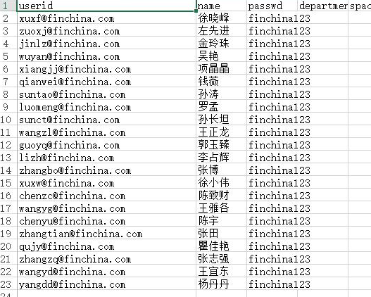
名称 | 地址-值 | 账号 | 密码 | 本地地址
上海HTML5svn地址 | https://svn.gw.com.cn:10000/svn/html5app/webui | chenzhicai | chenzhicai
北京html5svn地址 | https://10.15.88.61:1818/svn/HTML5
新HTML5SVN地址 | https://svn.gw.com.cn:10000/svn/HTML5/trunk
eclipse配置 svn | http://subclipse.tigris.org/update_1.6.x
Demo | https://svn.gw.com.cn:10000/svn/FaTeam/Demo
 | https://svn.gw.com.cn:10000/svn/FaTeam/Demo/trunk
 | https://svn.gw.com.cn:10000/svn/FaTeam/Html5
DOJOnew | https://svn.gw.com.cn:10000/svn/HTML5/trunk
 | https://svn.gw.com.cn:10000/svn/HTML5/trunk

其它产品HTML5 | https://svn.gw.com.cn:10000/svn/html5app/webui | chenzhicai | chenzhicai | D:\chenzhicai\workspace\webui\trunk

测试环境 | 10.15.107.199 : 5188
 | 10.15.108.45 5088
 | 10.15.108.181 5188
alpha之一 | http://10.15.88.70:9089/ | dzhcpz654 | dzh1122
 |  | dzh112_088 | dzh112

 |  | dzh112_094 | dzh112
 |  | dzh112_095 | dzh112
 |  | dzh112_097 | dzh112
 | beta 192.168.16.14 5188

 | https://svn.gw.com.cn:10000/svn/FaTeam/Demo/
 | https://svn.gw.com.cn:10000/svn/FaTeam/Html5/
 |  | 外网账号1：dzhscb0033 密码：414141

 | 麻烦更换新账号
 | 账号 密码
 | dzhfc112_025 | dzh112
 | dzhfc112_026 | dzh112
 | dzhfc112_027 | dzh112
 | dzh127_003 | dzh127

 | linxuepeng linxuepeng73

 | 127 外网
 | 127外网账号，大家认领一下哈 wgtlnfv030 fnyiiovg 沙继生 wgtlnfv031 apvelaki 吴志强 wgtlnfv032 uzipfskb 左先进 wgtlnfv033 nbzkxmtg 吴磊奇 wgtlnfv034 lgjndfvb 钱兴泽 wgtlnfv035 dgmwraph 吴雅文 wgtlnfv036 bqbaqrvs 沈琛靖

 | 123 外网
 | dzh123_041/dzh123

 | 我们112的外网账号，大家可以一起用这两个：
 | wgtmahb182 cvuhkwvu
 | wgtmahb189 bynnrhue

 | 我们112的外网账号，大家可以一起用这两个：
 | wgtmahb182 cvuhkwvu
 | wgtmahb189 bynnrhue

 | 127 外
 | wgtlnfv048 whksisdn

 | wgtrera246 jptozzah

 | wgtrera206

 | 123 内网
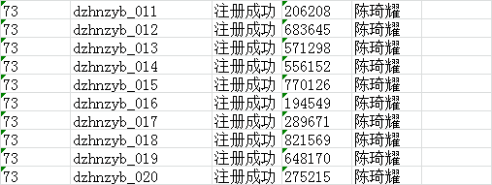

 | \\10.15.97.150\dsjdata\
 | \\10.15.97.150\dsjdata\beta123
 | \\10.15.97.150\dsjdata\alpha127

 | 123安装包地址： ftp://10.15.52.164/123setup/ （用户名密码admin）
安装包： | file://10.15.97.150/dsjsetup/

 | 10.15.107.77 root/jsoproject

 | html 打包提交svn地址 https://10.15.88.247:10000/svn/BigDataPlatform/DZH/pconfrelease/127

 | 陈宇本地 \\10.15.98.184\Ask4Release\httproot\jquery\build

 | queryweb(J2EE):
 | 10.10.55.35
 | 10.10.55.38
 | 二次计算queryweb
 | 10.10.55.45

 | JSO
 | 10.10.55.41
 | 10.10.55.44
 | 二次计算JSO
 | 10.10.55.28

 | 外读：
 | 10.10.55.20
 | 10.10.55.34
 | 账户是read/tcdept统一的

 | 外网数据库
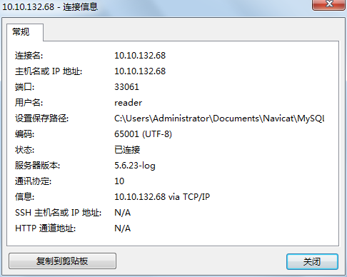

 | 内网数据库
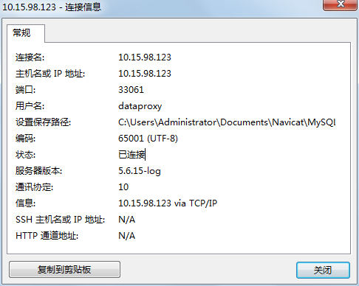

 | 连外网数据库以后账户名密码是readerfc/readerfc
 | 222.73.177.25/222.73.177.32是两个中央库
 | 10.10.55.15/10.10.55.19是两个did从库

 | 数据库信息如下：
 | 10.15.98.122 33061 dataproxy dataproxy
 | 10.15.97.73 33066 infa infa

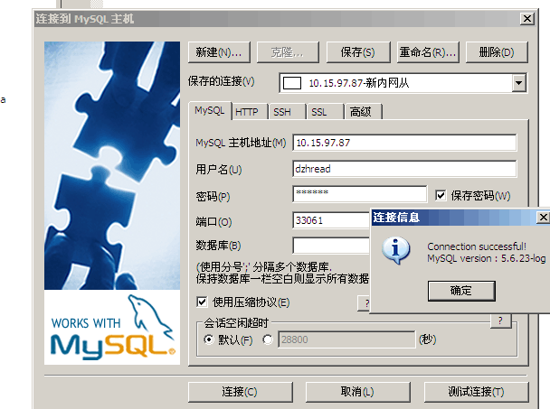

 | dzhread / 111111

 | 权限 10.15.107.77/usr/tomcat/webapps

